상품제안서
파버카스텔 엠비션 볼펜 배나무 | 상품코드: S04544

 |  |  |  |  |  |  | 02-713-8555 | www.synergygift.co.kr
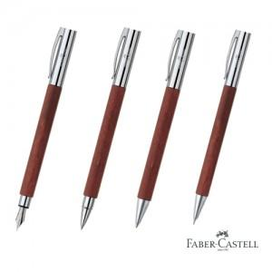

【상세/제작정보】

【인쇄/포장옵션】 | 레이저 / 포장지포장

【공급단가】 | 수량 | 10~ | 100~ | 500~ | 1,000~ | 3,000~
*VAT별도 | 단가 | 119,000원 | 116,140원 | 111,380원 | 108,520원 | 105,670원

【상품 URL】 | https://www.synergygift.co.kr:443/src/goods_detail.php?gdno=3634

